Feuil1
 |  | ONDE |  |  |  |  | ONDE

 |  |  |  |  |  |  |  |  | Compétences
Informations générales |  |  |  |  | Logistique |  | Moins de 5 minutes

 | Description | Caractériser les étiages estivaux par l'observation visuelle du niveau d'écoulement d'un réseau de petits cours d'eau.
 |  |  |  |  |  | Rôles |  |  | - Information sur le protocole terrain et présentation de l'application de saisie - Droit de saisie à la demande
 |  |  |  |  |  | DN | DR | SD
 |  |  |  |  |  | Pilotage | Coordination Transmission | Observation Saisie
 | Objectif | Apprécier et suivre l'évolution des conditions d'écoulement d'un ensemble de cours d'eau |  | Animation
 |  |  |  | Animation nationale: Céline NOWAK Animation régionale: Samuel DEMBSKI Correspondants départementaux: PPC: Bérengère MONVOISIN 77: Cyrille BOST 78-95: Louis COQUELLE 91: Alice PACAUD

 |  |  |  |  |  | Protocole |  |  | Matériel
 | Utilisation | Contribution aux Bulletins de Situation Hydrologique (BSH): donnée complémentaire pour caractériser la situation hydrologique d’un territoire. |  |  |  | Observation visuelle selon les modalités suivantes: ∙ Ecoulement visible (acceptable ou faible) ∙ Ecoulement non visible ∙ Assec ⚠️ L'appréciation peut varier selon les observateurs. |  |  | Fiche terrain

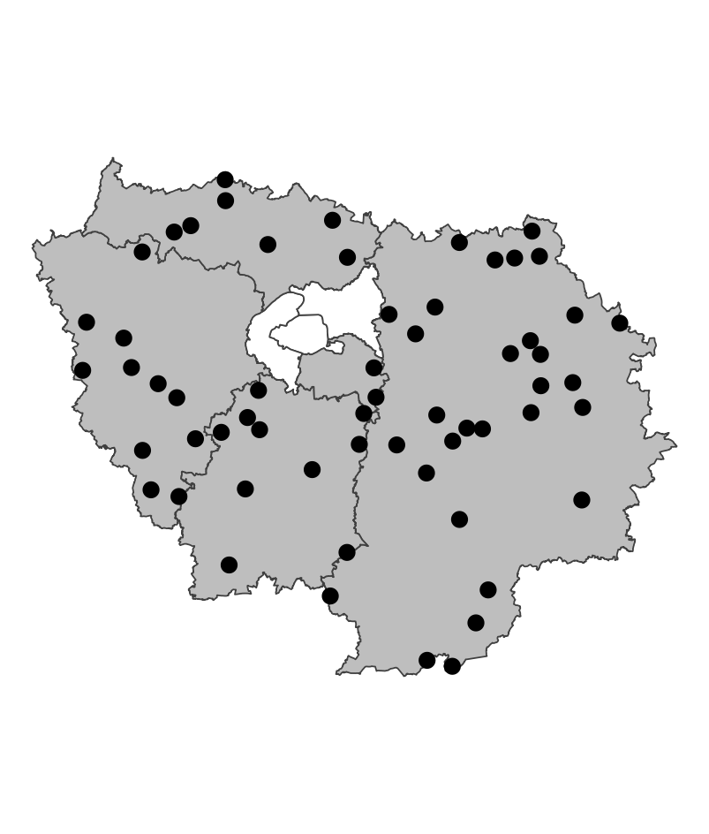
 | Zones de suivi
 |  |  | 60 stations fixes représentatives des situations hydrologiques des petits cours d'eau (rangs de Strahler 1 à 4) de chaque département

 |  |  |  | Partenariats

 |  |  |  | Conseils départementaux DREAL |  | Autres relevés
 |  |  |  |  |  | ROE

 |  |  |  |  |  | Saisie/Validation des données |  |  | Diffusion des données

 |  |  |  |  |  |  | Saisie des observations sur https://onde.ofb.fr avant le 31 du mois de l'observation |  | - Grand public: www.onde.eaufrance.fr www.data.eaufrance.fr - Interne: https://ofb-idf.github.io/PRR_ONDE/

 | Temporalité |  |  | Transversalité

 | - Suivi usuel: 1 fois par mois, le 25 (+/- 2 jours) - Suivi complémentaire: potentiellement toute l'année, en fonction des conditions hydrologiques

En savoir plus |  |  |  |  | En savoir plus

Editée le 2024-07-19

